Sheet1
様式－１
快適トイレチェックシート
工事名
箇所名
受注者名

仕様 | 受注者チェック欄 | 発注者チェック欄
■快適トイレに求める標準仕様【必須】
① 洋式（洋風）便器
② 水洗及び簡易水洗機能（し尿処理装置付き含む）
③ 臭い逆流防止機能
④ 容易に開かない施錠機能
⑤ 照明設備
⑥ 衣類掛け等のフック、又は、荷物の置ける棚等（耐荷重を5kg以上とする）
■快適トイレとして活用するために備える付属品【必須】
⑦ 現場に男女がいる場合に男女別の明確な表示
⑧周囲からトイレの入口が直接見えない工夫
⑨ サニタリーボックス（女性用トイレに必ず設置）
⑩鏡と手洗器
⑪便座除菌クリーナー等の衛生用品
■推奨する仕様・付属品【任意】
⑫室内寸法900×900mm以上（面積ではない）
⑬擬音装置（機能含む）
⑭着替え台
⑮臭気対策機能の多重化
⑯室内温度の調節が可能な設備
⑰小物置き場（トイレットペーパー予備置き場等）
⑱長野県産木材を使用
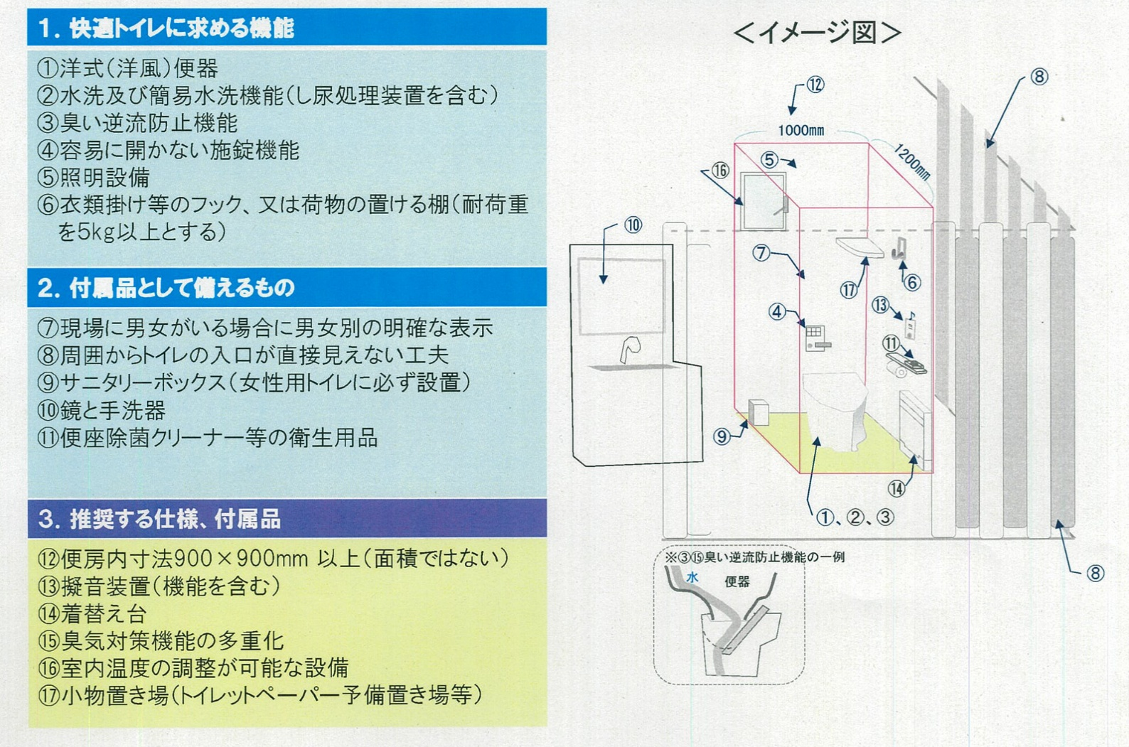

注）添付書類：上記内容を満たすことを示す書類（パンフレット等）

